INTRO
Direction générale de l’environnement (DGE) Assainissement urbain et rural (AUR) Ch. des Boveresses 155 Case postale 33 1066 Epalinges |  | Installations de stockage d'engrais de ferme Exploitation d'estivage | 52b
 |  | Calcul du dimensionnement, Approbation de la capacité et de la charge
Nombre d'exemplaires requis: 2
Service responsable
Département de l’environnement et de la sécurité, Direction générale de l’environnement (DGE), Direction de l’environnement industriel, urbain et rural (DIREV), Section assainissement urbain et rural. Chemin des Boveresses 155, 1066 Epalinges Tél. 021 316 43 60

Autres services concernés
• Département de l'économie, de l'innovation et du sport, Direction générale de l'agriculture, de la viticulture et des affaires vétérinaires (DGAV) • Département des institutions et du territoire, Direction générale du territoire et du logement (DGTL) • Département de l’environnement et de la sécurité, Direction générale de l’environnement (DGE) :
 |  | ­ Direction des ressources et du patrimoine naturel (DIRNA), Section eaux souterraines.
 |  | ­ Direction de l’environnement industriel, urbain et rural (DIREV), Section protection de l'air.

Comment remplir le formulaire
 | En-tête ou résultat. La case ne peut pas être modifiée. Le calcul se fait automatiquement.
 | Précision importante de l'autorité.
 | Case pouvant être remplie ou modifiée.
Choisir | Choisir une option.
X | Le résultat est conforme.
X | Le résultat n'est pas conforme. Un justificatif ou un correctif doit être apporté.
 | Passer la souris sur le coin rouge: Détail ou précision de l'autorité relativement aux informations à fournir.

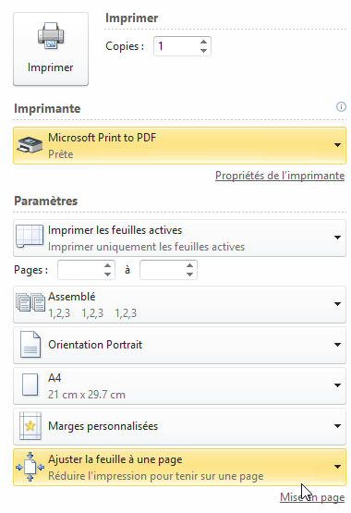
Impression du document:

Imprimer chaque feuille séparément, sauf intro (Onglets A-E) Choisir l'option "Ajuster la feuille à une page" dans la boite de dialogue, voir image ci-contre. Le document est à imprimer en 2 exemplaires et à remettre en version xls via la CAMAC.

Plan des canalisations de l'exploitation

Pour rappel, un plan des canalisations de l'exploitation doit être intégré dans tout dossier de demande de permis de constuire. Dans ce plan, il convient d’indiquer où aboutit toute conduite d’évacuation des eaux (fosse à lisier, puits d’infiltration, milieu récepteur, etc.), de même que toute installation, toute place avec revêtement étanche, tout ouvrage d’entreposage d’engrais de ferme, d’engrais de recyclage ou de substances et liquides de nature à polluer les eaux (bâtiments d’élevage, réservoirs à lisier, fumières, aires d’exercice, silos à fourrage, distribution du carburant, place de lavage, etc.). Cela peut se faire sous une forme schématique, comme illustré ci-après.
Exemple de plans des canalisations:
